상품제안서
한글볼펜+곤룡포나전가죽여권지갑+나전카드지갑 3종세트 | 상품코드: S37363

 |  |  |  |  |  |  | 02-713-8555 | www.synergygift.co.kr
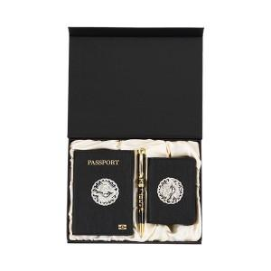

【상세/제작정보】 | <p><span style="font-size: 14pt;">※ 볼펜-레이저인쇄 / 여권+카드지갑-불박인쇄 / 케이스-금박인쇄</span></p><p><span style="font-size: 14pt;">※ 여권, 카드지갑, 케이스 박인쇄 진행시 디자인, 사이즈 등 상이할경우 금형비 추가 발생 됩니다.</span></p>

【인쇄/포장옵션】 | 레이저, 금박, 여권+카드지갑 불박 / 포장지포장

【공급단가】 | 수량 | 10~ | 50~ | 100~ | 300~ | 500~
*VAT별도 | 단가 | 69,930원 | 68,260원 | 65,490원 | 62,710원 | 61,600원

【상품 URL】 | https://www.synergygift.co.kr:443/src/goods_detail.php?gdno=37363

